상품제안서
바스맨 2세대 C타입 충전식 AA 건전지 2개입 | 상품코드: S38837

 |  |  |  |  |  |  | 02-713-8555 | www.synergygift.co.kr
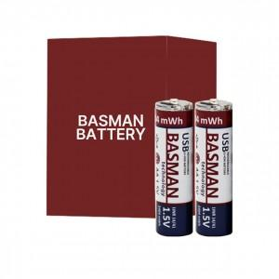

【상세/제작정보】 | <span style="font-size: 14pt;">※ 낱개 기준 1000개 이상 구매시 배터리 본체 디자인 변경 가능합니다.(별도문의)</span><p><span style="font-size: 14pt;"></span></p><span style="font-size: 18.6667px;">※ 기본 케이스에 전사인쇄 됩니다.</span><span style="font-size: 14pt;">​</span><br>

【인쇄/포장옵션】 | 풀칼라 / 포장지포장

【공급단가】 | 수량 | 30~ | 50~ | 100~ | 300~ | 500~
*VAT별도 | 단가 | 19,500원 | 19,200원 | 18,750원 | 18,000원 | 17,250원

【상품 URL】 | https://www.synergygift.co.kr:443/src/goods_detail.php?gdno=38837

